Schedule
Weihnachten & Neujahr Kurs Kanaren
AMR126 | 21 Tage | 23.12.2024 - 13.01.2025
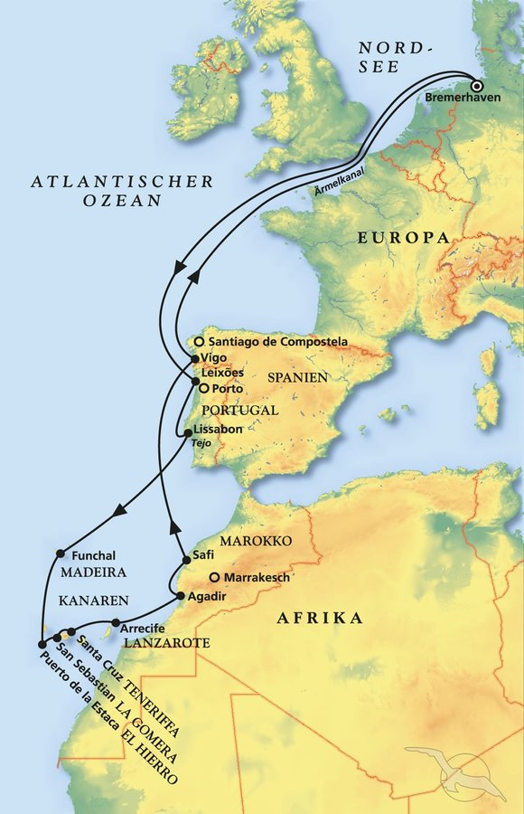
D | Date | Day | A/B/C | STA | STD | Port | Port Code
1 | 23-Dec-24 | 2024-12-23 | B | 9:00:00 | 20:00:00 | Bremerhaven | DEBRV
2 | 24-Dec-24 | 2024-12-24 | C | - | - | At sea | -
3 | 25-Dec-24 | 2024-12-25 | C | - | - | At sea | -
4 | 26-Dec-24 | 2024-12-26 | C | - | - | At sea | -
5 | 27-Dec-24 | 2024-12-27 | B | 8:00:00 | 17:00:00 | Leixoes | PTLEI
6 | 28-Dec-24 | 2024-12-28 | B | 9:00:00 | 18:00:00 | Lisbon | PTLIS
7 | 29-Dec-24 | 2024-12-29 | C | - | - | At sea | -
8 | 30-Dec-24 | 2024-12-30 | B | 8:00:00 | - | Funchal, Madeira | PTFNC
9 | 31-Dec-24 | 2024-12-31 | B | - | 5:30:00 | Funchal, Madeira | PTFNC
9 | 31-Dec-24 | 2024-12-31 | A | 6:30:00 | - | Funchal, Madeira | PTFNC
10 | 1-Jan-24 | 2024-01-01 | A | - | 2:00:00 | Funchal, Madeira | PTFNC
10 | 1-Jan-25 | 2025-01-01 | C | - | - | At sea | -
11 | 2-Jan-25 | 2025-01-02 | B | 8:00:00 | 23:00:00 | San Sebastian, La Gomera | ESSSG
12 | 3-Jan-25 | 2025-01-03 | B | 8:00:00 | 18:00:00 | Puerto de la Estaca, El Hierro | ESHIE
13 | 4-Jan-25 | 2025-01-04 | B | 8:00:00 | 20:00:00 | Santa Cruz de Tenerife | ESSCT
14 | 5-Jan-25 | 2025-01-05 | B | 8:00:00 | 14:00:00 | Arrecife, Lanzarote | ESACE
15 | 6-Jan-25 | 2025-01-06 | B | 7:00:00 | 17:00:00 | Agadir | MAAGA
16 | 7-Jan-25 | 2025-01-07 | B | 12:30:00 | 19:00:00 | Casablanca | MACAS
17 | 8-Jan-25 | 2025-01-08 | C | - | - | At sea | -
18 | 9-Jan-25 | 2025-01-09 | B | 9:00:00 | 17:00:00 | Vigo | ESVGO
19 | 10-Jan-25 | 2025-01-10 | C | - | - | At sea | -
20 | 11-Jan-25 | 2025-01-11 | C | - | - | At sea | -
21 | 12-Jan-25 | 2025-01-12 | C | - | - | At sea | -
- | 13-Jan-25 | 2025-01-13 | B | 8:00:00 | 18:00:00 | Bremerhaven | DEBRV

